ČR teploty a srážky-graf,data
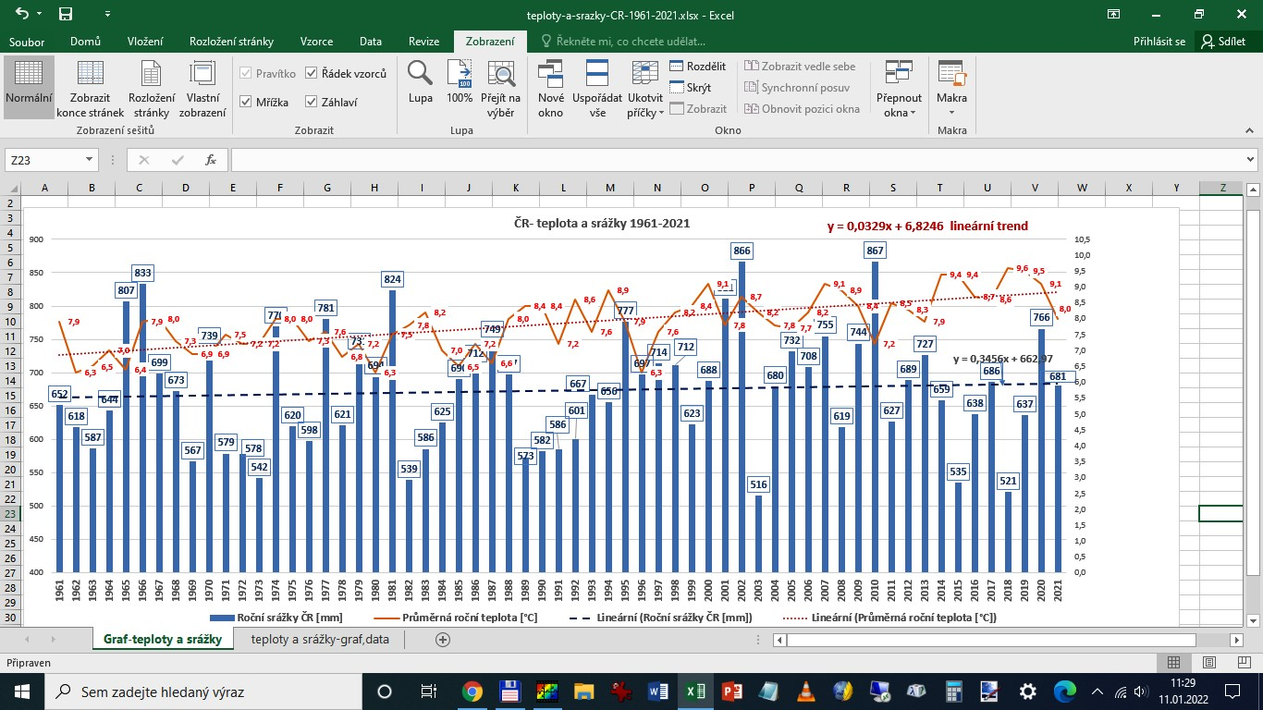
http://www.chmi.cz/portal/dt?menu=JSPTabContainer/P4_Historicka_data/P4_1_Pocasi/P4_1_4_Uzemni_teploty
rok | https://www.chmi.cz/historicka-data/pocasi/uzemni-srazky#

 | Průměrná roční teplota [°C] | Roční srážky ČR [mm] | Průměry za desetiletí
1961 | 7.9 | 652 |  | teplota [°C] | srážky [mm]
1962 | 6.3 | 618 | 1961-1970 | 7.1 | 681.9
1963 | 6.5 | 587 | 1971-1980 | 7.3 | 651.4
1964 | 7.0 | 644 | 1981-1990 | 7.6 | 657.7
1965 | 6.4 | 807 | 1991-2000 | 8.0 | 672.1
1966 | 7.9 | 833 | 2001-2010 | 8.2 | 729.8
1967 | 8.0 | 699 | 2011-2020 | 8.9 | 648.5
1968 | 7.3 | 673
1969 | 6.9 | 567
 | Roční srážky ČR [mm] | Průměrná roční teplota [°C]
1961 | 652 | 7.9
1962 | 618 | 6.3
1963 | 587 | 6.5
1964 | 644 | 7.0
1965 | 807 | 6.4
1966 | 833 | 7.9
1967 | 699 | 8.0
1968 | 673 | 7.3
1969 | 567 | 6.9
1970 | 739 | 6.9
1971 | 579 | 7.5
1972 | 578 | 7.2
1973 | 542 | 7.2
1974 | 770 | 8.0
1975 | 620 | 8.0
1976 | 598 | 7.3
1977 | 781 | 7.6
1978 | 621 | 6.8
1979 | 731 | 7.2
1980 | 694 | 6.3
1981 | 824 | 7.5
1982 | 539 | 7.8
1983 | 586 | 8.2
1984 | 625 | 7.0
1985 | 690 | 6.5
1986 | 712 | 7.2
1987 | 749 | 6.6
1988 | 697 | 8.0
1989 | 573 | 8.4
1990 | 582 | 8.4
1991 | 586 | 7.2
1992 | 601 | 8.6
1993 | 667 | 7.6
1994 | 656 | 8.9
1995 | 777 | 7.9
1996 | 697 | 6.3
1997 | 714 | 7.6
1998 | 712 | 8.2
1999 | 623 | 8.4
2000 | 688 | 9.1
2001 | 811 | 7.8
2002 | 866 | 8.7
2003 | 516 | 8.2
2004 | 680 | 7.8
2005 | 732 | 7.7
2006 | 708 | 8.2
2007 | 755 | 9.1
2008 | 619 | 8.9
2009 | 744 | 8.4
2010 | 867 | 7.2
...
1970 | 6.9 | 739
1971 | 7.5 | 579
1972 | 7.2 | 578
1973 | 7.2 | 542
1974 | 8.0 | 770
1975 | 8.0 | 620
1976 | 7.3 | 598
1977 | 7.6 | 781
1978 | 6.8 | 621
1979 | 7.2 | 731
1980 | 6.3 | 694
1981 | 7.5 | 824
1982 | 7.8 | 539
1983 | 8.2 | 586
1984 | 7.0 | 625
1985 | 6.5 | 690
1986 | 7.2 | 712
1987 | 6.6 | 749
1988 | 8.0 | 697
1989 | 8.4 | 573
1990 | 8.4 | 582
1991 | 7.2 | 586
1992 | 8.6 | 601
1993 | 7.6 | 667
1994 | 8.9 | 656
1995 | 7.9 | 777
1996 | 6.3 | 697
1997 | 7.6 | 714
1998 | 8.2 | 712
1999 | 8.4 | 623
2000 | 9.1 | 688
2001 | 7.8 | 811
2002 | 8.7 | 866
2003 | 8.2 | 516
2004 | 7.8 | 680
2005 | 7.7 | 732
2006 | 8.2 | 708
Teploty v trendu 1961 byly 6,8°C, roku 2023 v trendu asi 9,0°, tedy 2,2°C rozdíl. Nasycené vodní páry pro danou teplotu souvisí s odparem. Zvýšení teploty o 1°C znamená asi +6% vodních par ve vzduchu navíc. Předpokládejme tedy více jak 12% odparu navíc. Srážky celkové za rok 2023 zatím nejsou k dispozici. Minulý rok jsem v článku https://www.osel.cz/12684-teploty-a-srazky-na-nasem-uzemi-trend-1961-2022-klementinum-jako-tepelny-ostrov.html
vypočítával a odhadoval, že srážky v trendu roku 1961 byly (viz koeficient rovnice trendu) 663 mm, v roce 2022 v trendu asi 681 mm, Nárůst srážek tedy v trendu o 18 mm, to je nárůst o 2,7%. Primitivně vypočtu rozdíl nárůstu odparu (12%) a nárůstu srážek, ( 2,7%), pak dostanu v trendu, že asi 9,3% srážek se navíc odpaří, čili trend směřuje k většímu suchu.
2007 | 9.1 | 755
2008 | 8.9 | 619
2009 | 8.4 | 744
2010 | 7.2 | 867
2011 | 8.5 | 627
2012 | 8.3 | 689
2013 | 7.9 | 727
2014 | 9.4 | 659
2015 | 9.4 | 535
2016 | 8.7 | 638
2017 | 8.6 | 686
2018 | 9.6 | 521
2019 | 9.5 | 637
2020 | 9.1 | 766
2021 | 8.0 | 681
2022 | 9.2 | 630
2023 | 9.7
průměr | 7.9 | 673

Jev El Niňo a ČR
 | Průměrná roční teplota [°C]
1961 | 7.9 | https://www.infoviz.cz/graphic.php?ID=237
1962 | 6.3
Graf El Niňo pro povrch oceánu v oblasti 3.4. byl přidán pod graf teplot ČR 1961-2023 https://www.infoviz.cz/graphic.php?ID=237 - Zdroj grafu
Server https://faktaoklimatu.cz/ má tým odborníků, široký záběr a uvádí i graf teplot ČR 1961-2023, který je shodný s mým grafem. Nemá ale uvedeny hodnoty v grafu a nemá podrobné měřítko os grafu. Shoda je jinak úplná včetně oteplení ČR v trendu teplot 1961-2023 o 2,2 °C. Hledal jsem nějaké srovnání s grafy jevu El Niňo za toto období. Můj graf pro ČR, Prahu Klementinum a Tuřany u Brna má naprostou shodu pro jednotlivé roky v dílčích minimech a maximech. U grafu jevu El Niňo, když jsem ho položil pod graf teplot ČR 1961-2023, jsem shodu nacházel těžko. Vyznačil jsem svislou čarou mezi grafy některá maxima El NIňo, kde je vyznačena teplota povrchového oceánu v oblasti 3.4. Nevím, kde je oblast 3.4, oceán je od nás dost daleko, a to i Atlantik, natož hlavní rejdiště El Niňa Pacifik. Wikipedie praví, že El Niňo z let 1982–83, 1997–98 a 2014–16 patřilo k nejsilnějším.
1963 | 6.5
1964 | 7.0
1965 | 6.4
1966 | 7.9
1967 | 8.0
1968 | 7.3
1969 | 6.9
1970 | 6.9
1971 | 7.5
1972 | 7.2
1973 | 7.2
1974 | 8.0
1975 | 8.0
1976 | 7.3
1977 | 7.6
1978 | 6.8
1979 | 7.2
1980 | 6.3
1981 | 7.5
1982 | 7.8
1983 | 8.2
1984 | 7.0
1985 | 6.5
1986 | 7.2
1987 | 6.6
1988 | 8.0
1989 | 8.4
1990 | 8.4
1991 | 7.2
1992 | 8.6
1993 | 7.6
1994 | 8.9
1995 | 7.9
1996 | 6.3
1997 | 7.6
1998 | 8.2
1999 | 8.4
2000 | 9.1
2001 | 7.8
2002 | 8.7
2003 | 8.2
2004 | 7.8
2005 | 7.7
2006 | 8.2
2007 | 9.1
2008 | 8.9
2009 | 8.4
2010 | 7.2
2011 | 8.5
2012 | 8.3
2013 | 7.9
2014 | 9.4
2015 | 9.4
2016 | 8.7
2017 | 8.6
2018 | 9.6
2019 | 9.5
2020 | 9.1
2021 | 8.0
2022 | 9.2
průměr | 7.9 | https://www.ft.com/content/b1916d9b-0bf1-475e-b731-491ac254f1e7

Svislé čáry ukazují závažné ( časové) rozdíly mezi maximy El- Niňo a maximy teplot v ČR. Šířka grafů byla sesouhlasena na roky 1970 a 2020. El Niňo od dubna 2023 roste.

Průměrná roční teplota [°C] ČR 1961-2023
 | Průměrná roční teplota [°C]
1961 | 7.9
1962 | 6.3
1963 | 6.5
1964 | 7.0
1965 | 6.4
1966 | 7.9
1967 | 8.0
1968 | 7.3
1969 | 6.9
1970 | 6.9
1971 | 7.5
1972 | 7.2
1973 | 7.2
1974 | 8.0
1975 | 8.0
1976 | 7.3
1977 | 7.6
1978 | 6.8
1979 | 7.2
1980 | 6.3
1981 | 7.5
1982 | 7.8
1983 | 8.2
1984 | 7.0
1985 | 6.5
1986 | 7.2
1987 | 6.6
1988 | 8.0
1989 | 8.4
1990 | 8.4
1991 | 7.2
1992 | 8.6
1993 | 7.6
1994 | 8.9
1995 | 7.9
1996 | 6.3
1997 | 7.6
1998 | 8.2
1999 | 8.4
2000 | 9.1
2001 | 7.8
2002 | 8.7
2003 | 8.2
2004 | 7.8
2005 | 7.7
2006 | 8.2
2007 | 9.1
2008 | 8.9
2009 | 8.4
2010 | 7.2
...

1961

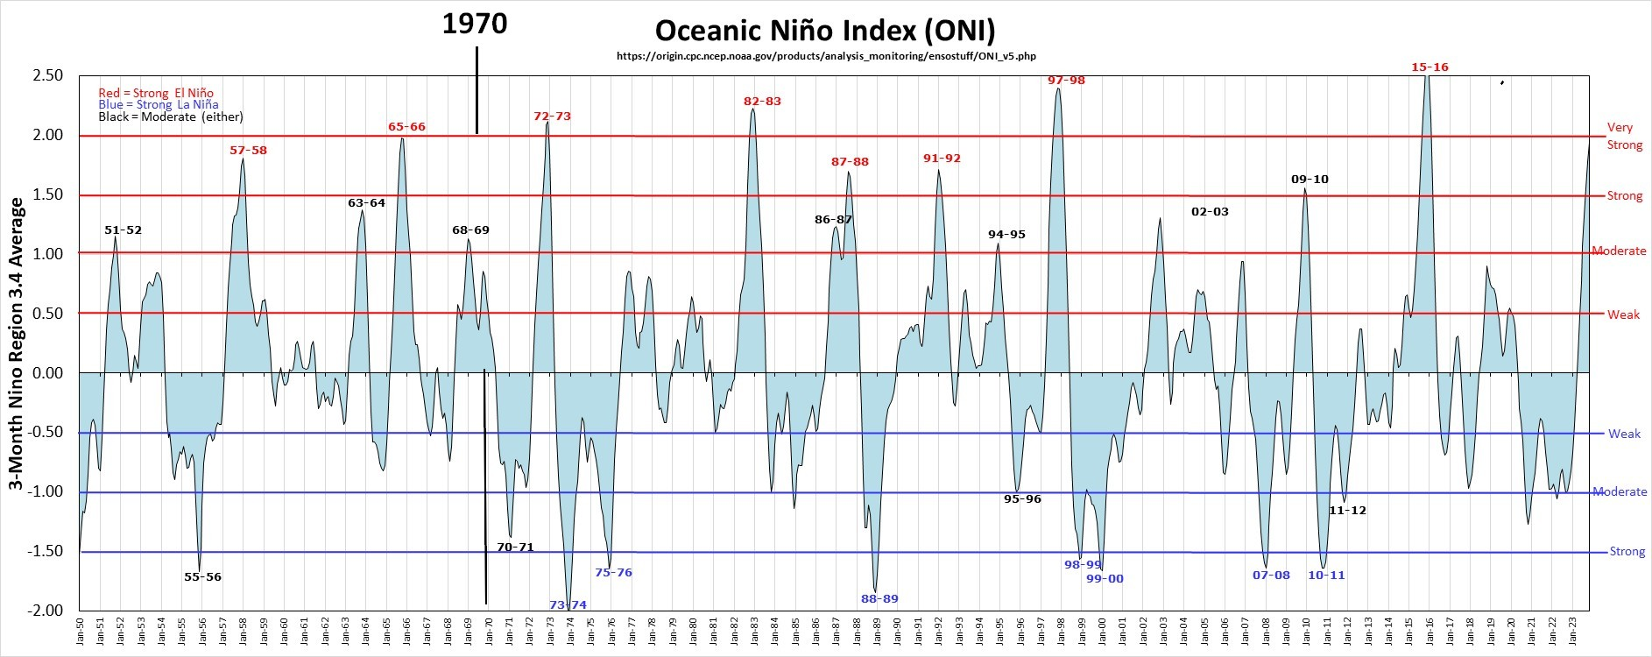
2020

Jev El Niňo a svět do 2023
 |  | Průměrná roční teplota [°C]
 | 1961 | 7.9 |  |  | https://www.infoviz.cz/graphic.php?ID=237
 | 1962 | 6.3
Graf El Niňo pro povrch oceánu v oblasti 3.4. byl přidán pod graf teplot ČR 1961-2023 https://www.infoviz.cz/graphic.php?ID=237 - Zdroj grafu
Server https://faktaoklimatu.cz/ má tým odborníků, široký záběr a uvádí i graf teplot ČR 1961-2023, který je shodný s mým grafem. Nemá ale uvedeny hodnoty v grafu a nemá podrobné měřítko os grafu. Shoda je jinak úplná včetně oteplení ČR v trendu teplot 1961-2023 o 2,2 °C. Hledal jsem nějaké srovnání s grafy jevu El Niňo za toto období. Můj graf pro ČR, Prahu Klementinum a Tuřany u Brna má naprostou shodu pro jednotlivé roky v dílčích minimech a maximech. U grafu jevu El Niňo, když jsem ho položil pod graf teplot ČR 1961-2023, jsem shodu nacházel těžko. Vyznačil jsem svislou čarou mezi grafy některá maxima El NIňo, kde je vyznačena teplota povrchového oceánu v oblasti 3.4. Nevím, kde je oblast 3.4, oceán je od nás dost daleko, a to i Atlantik, natož hlavní rejdiště El Niňa Pacifik. Wikipedie praví, že El Niňo z let 1982–83, 1997–98 a 2014–16 patřilo k nejsilnějším.
 | 1963 | 6.5
 | 1964 | 7.0
 | 1965 | 6.4
 | 1966 | 7.9
 | 1967 | 8.0
 | 1968 | 7.3
 | 1969 | 6.9
 | 1970 | 6.9
 | 1971 | 7.5
 | 1972 | 7.2
 | 1973 | 7.2
 | 1974 | 8.0
 | 1975 | 8.0
 | 1976 | 7.3
 | 1977 | 7.6
 | 1978 | 6.8
 | 1979 | 7.2
 | 1980 | 6.3
 | 1981 | 7.5
 | 1982 | 7.8
 | 1983 | 8.2
 | 1984 | 7.0
 | 1985 | 6.5
 | 1986 | 7.2
 | 1987 | 6.6
 | 1988 | 8.0
 | 1989 | 8.4
 | 1990 | 8.4
 | 1991 | 7.2
 | 1992 | 8.6
 | 1993 | 7.6
 | 1994 | 8.9
 | 1995 | 7.9
 | 1996 | 6.3
 | 1997 | 7.6
 | 1998 | 8.2
 | 1999 | 8.4
 | 2000 | 9.1
 | 2001 | 7.8
 | 2002 | 8.7
 | 2003 | 8.2
 | 2004 | 7.8
 | 2005 | 7.7
 | 2006 | 8.2
 | 2007 | 9.1
 | 2008 | 8.9
 | 2009 | 8.4
 | 2010 | 7.2
 | 2011 | 8.5
 | 2012 | 8.3
 | 2013 | 7.9
 | 2014 | 9.4
 | 2015 | 9.4
 | 2016 | 8.7
 | 2017 | 8.6
 | 2018 | 9.6
 | 2019 | 9.5
 | 2020 | 9.1
 | 2021 | 8.0
Svislé čáry ukazují závažné ( časové) rozdíly mezi maximy El- Niňo a maximy teplot svět NOAA v ČR. Šířka grafů byla sesouhlasena na roky 1960 a 2020
 | 2022 | 9.2
 | průměr | 7.9

 |  |  |  | https://www.infoviz.cz/graphic.php?ID=233
Maxima El Niňo dobře souhlasí s maximálními teplotami roku 1998 a 2015. Nejteplejších však bylo 9 let 2015- 2023, kdy El Niňo sláblo s malým maximem 2018-2019 , od dubna 2023 sílí a v prosinci 2023 má hodnotu +1,9.

Copernicus: 2023 is the hottest year on record, with global temperatures close to the 1.5°C limit | Copernicus

2020
1961

 |  |  | https://climate.copernicus.eu/copernicus-2023-hottest-year-record
 |  |  | https://ggweather.com/enso/oni.png

Nahoře : | Předpověď teplotních odchylek podle modelu CFS na léto 2023 – aktuální ukázka stavu předpovědi, zdroj: cpc.ncep.noaa.gov
Předpověď teplotních odchylek podle modelu CFS na léto 2023 – aktuální ukázka stavu předpovědi, zdroj: cpc.ncep.noaa.gov
Předpověď se splnila- bylo horké léto, El Nińo začalo zhruba vbřeznu 2023 a silné roku 2024 teprve přichází.

